Table 2
y que los adultos (de 18 años o más) no cuenten
con DNI. Por eso, el indicador que se utiliza para evaluar el acceso a la identidad se obtiene de sumar el número de menores de edad sin partida de nacimiento y el número de adultos sin DNI, entre la población total.
Según el Censo de Población y Vivienda del 2007, 868 436 peruanos no se encuentran debidamente documentados, lo que representa el 3,2% de la población nacional. Del total de indocumentados, 303 949 son menores de edad que no cuentan con partida de nacimiento (3,0% de la población menor de 18 años), en tanto 564 487 son mayores de 18 años que no tienen DNI (3,2% de la población mayor de 18 años).
Cabemencionarquesegúncifraspreliminares
de Enaho 2009, el número de adultos sin DNI se habría reducido a 504 mil (2,66%).30 En el caso de los menores de edad sin partida de nacimiento, las cifras preliminares de Enaho 2009 – III estiman que la falta de partida en los menores de tres años se ha reducido a 10,5% (en el 2007, 12,4%); en función de ello y de estimaciones propias, se calcula que el número de menores de edad sin partida sería en el 2009 de 256 mil. Así, al 2009 se estima que son 760 mil las personas que sufren de una situación intolerable por no tener acceso a identidad ciudadana (12,4% menos que en el 2007).
En ámbitos urbanos y rurales, el Censo de 2007 muestra que la diferencia es significativa tanto en el caso del DNI como en el de la partida de nacimiento, aunque menor en este último. En lo que concierne al DNI, en el área urbana la brecha es de 2,5%, y de 5,4% en la rural. En el caso de la partida de nacimiento, en el área urbana se registra una tasa de 2,8%, menor que la del área rural, que asciende a 3,4%. Por grandes regiones naturales, la selva sería la que presenta mayores brechas: 5,9% en el caso de la partida de nacimiento, casi el doble que la tasa nacional.
En cuanto al género, la brecha en el DNI es de 3,6% en mujeres, mayor que aquélla de los hombres, que asciende a 2,9%, frente al 3,2% del promedio nacional. En cambio, en la partida de nacimiento la brecha es la misma para hombres y mujeres: 3,0% en ambos casos. Esto podría indicar una disminución en la discriminación de género en el acceso a la educación y otros programas sociales —y de ahí la necesidad de la partida de nacimiento.
Por grupo etario, se puede apreciar que la mayor brecha en el acceso al DNI se da en las personas mayores de 65 años, entre quienes la tasa es de 7,0% a escala nacional y 12,9% en el ámbito rural; ello se explicaría por un menor acceso general al DNI cuando estas personas cumplieron la mayoría de edad y por la voluntariedad del sufragio a partir de los 70 años. La segunda brecha mayor está en el rango de 18 a 29 años, con una tasa de 4,9% a escala nacional, que se eleva a 7,0% en el ámbito rural.
En el caso de la partida de nacimiento, destaca que en el rango de 7 a 17 años la brecha sea de 0,2%, lo que indicaría que cuando los menores de edad cumplen 7 años, la gran mayoría ya cuenta con partida de nacimiento. Indicaría también que los problemas de indocumentación
 | Mapa 3.1
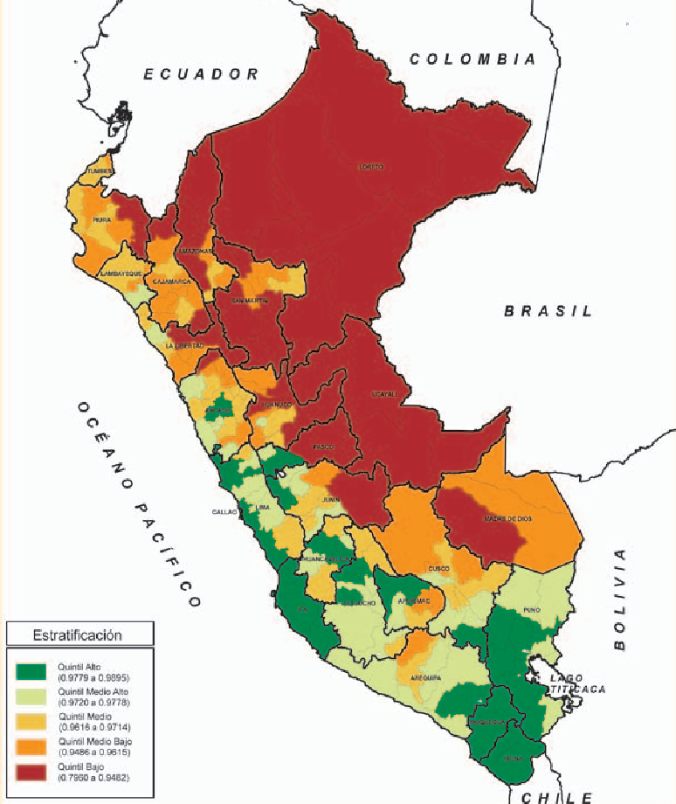 Perú: Índice de densidad del Estado Identidad RANK POB. % POB. provincial 2007. 0,9683 - 27 412 157 100 Población documentada: partida de nacimiento o DNI

30 Cabe resaltar que esta cifra difiere de aquella estimada por RENIEC debido principalmente a diferencias en cuanto al total de
población nacional considerada para el 2009. Por otro lado, si bien en el Censo la pregunta sobre el DNI sólo admitía señalar si se tenía o no éste, en la ENAHO las respuestas posibles se ampliaron a cuatro, para incluir la opción de estar registrado en RENIEC pero no contar con DNI. Al respecto, la cifra considerada para documentados en 2009 toma en cuenta a quienes tenían DNI o sin tenerlo estaban registrados en RENIEC.

Table 9
Lambayeque. Los extremos son, por un lado, la
provincia de Lima con una tasa de 12,3 especia- listas por 10 mil habitantes y, por otro, los depar- tamentos de Amazonas, Apurímac, Ayacucho, Cajamarca, San Martín y Huancavelica, que con- taban con menos de un especialista por cada 10 mil habitantes.44
Las provincias que superan el mínimo
De las 195 provincias existentes en el país, solo 42
(21,5%) alcanzan o superan la razón de 10 médi- cos por 10 mil habitantes.
Forman parte de estas 42 provincias, 12 de las 13 provincias con poblaciones superiores a los 300 mil habitantes:45 Lima, Callao, Arequipa, Trujillo, Chiclayo, Piura, Huancayo, Santa, Cusco, Ica, Coronel Portillo y Cajamarca, que suman en total el 50,3% de la población nacional. Estas 12 provincias concentran 34 397 médicos (75,4%), de modo que queda la cuarta parte de médicos para el resto del país. Ésta es una evidencia notoria de la inadecuada distribución de los recursos huma- nos médicos en salud.
Entre las 42 provincias señaladas existen notables diferencias entre las que han alcanzado el mínimo, como Coronel Portillo, y aquéllas que lo han triplicado, como Arequipa e Ica. La gran mayoría de estas provincias tiene poblaciones predominantemente urbanas. La razón mínima ha sido alcanzada y superada mayoritariamente por provincias costeñas, y más distantemente por algunas provincias de la sierra y la selva.
Las provincias que no alcanzan el mínimo
Ciento cincuenta y tres provincias (78,5%) no al-
canzaban el mínimo en el 2007. Ellas representan al 36,9 % de la población, es decir, algo más de 10 millones de habitantes que viven con diversos grados de brechas respecto del mínimo de médi- cos. En el cuadro 2 se presenta la ubicación de las 72 provincias que tienen una razón inferior a 5,0 médicos por 10 mil habitantes, la mitad del míni- mo o menos.
Diecisiete provincias no alcanzan la tercera parte del mínimo y se encuentran en una situa- ción muy crítica. La mayor parte de estas provin- cias tienen menos de 70 mil habitantes, son po- blaciones predominantemente rurales y se ubican principalmente en sierra y selva.

El impacto social de la presencia médica en la
escala provincial
Aunque la calidad y la eficiencia de los servicios de salud no dependen exclusivamente de la pro- visión de médicos, éste es un factor importante. La tendencia a mejorar la provisión de médicos incidirá positivamente en mejores indicadores de salud. Así, el incremento de médicos por 10 mil habitantes de 10,3 en 1993 a 16,6 en el 2007 se ha visto acompañado por mejoras en la provisión de servicios. Al respecto, en la atención profesional de partos a escala nacional se ha pasado del 52,5%
 | Mapa 3.2
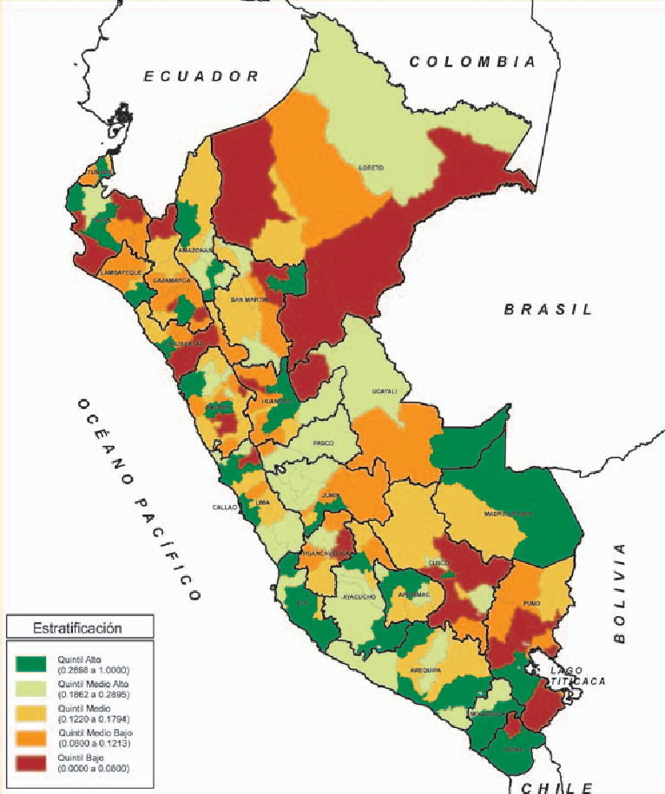 Perú: Índice de densidad del Salud RANK POB. % POB. Estado provincial 2007. 0,4929 - 27 412 157 100 Médicos por 10 mil habitantes Elaboración: PNUD / Unidad del Informe sobre Desarrollo Humano, Perú.
44 Colegio Médico del Perú (2007). “Análisis actual y prospectivo de la oferta, demanda y necesidad de médicos en el Perú: 2005-
2011”. Responsables de publicación: Víctor Carrasco Cortez y Amador Vargas Guerra. Lima: Colegio Médico, noviembre.
45 La otra provincia que tiene una población superior a los 300 mil habitantes es Maynas, que alcanza una razón de 9,9 médicos por 10 mil habitantes.
Plan Nacional Concertado de Salud 2007-2020 considera que la inadecuada
e inequitativa localización de los médicos es uno de los problemas más serios del sistema de salud.
en el año 1992 al 72,6% en el 2007, y en la tasa de
mortalidad infantil, de 64 por cada 1 000 nacidos
vivos en 1991-1992 al 18,5 por 1 000 nacidos vi- vos en el 2007. Pero en ambos casos hay notables diferencias territoriales. Los partos instituciona- les alcanzan el 92,3% en zonas urbanas y solo el 48,3% en las rurales, mientras que la mortalidad infantil en Ica fue de 10,8 por 1 000 versus 34 por 1 000 nacidos vivos en Puno.46 Nada justifica que la atención profesional de las mujeres en zonas urbanas sea el doble que la de las mujeres rura- les, ni que la muerte de los niños de las zonas ru- rales sea el triple respecto de los niños urbanos. Estas diferencias tienen que ver, y mucho, con las brechas en la distribución de médicos, más concentrados en las ciudades que en las zonas rurales.
Por otro lado, a menor disponibilidad de médicos, menores oportunidades de atención para la población que los necesita. Como evidencia de ello, en el cuarto trimestre del 2007, del total de personas con problemas de salud, en las zonas urbanas fue a consulta el 46,1%, y en las rurales solo el 37,3%.47 Entre los motivos aducidos por quienes no consultaron aparecen falta de dinero en el 21,3% de los casos en áreas urbanas y 27,6% en las rurales, y 10,3% por problemas de distancia, falta de confianza y demoras en la atención en áreas urbanas y 16,3% en áreas rurales. A ello se suman problemas relacionados con la calidad de la atención verificados por la Defensoría del Pueblo, debidos, en parte, a la falta de médicos.48
Una herencia pesada
Toda América enfrenta serios problemas en recursos humanos médicos como parte de una
problemática más amplia de disponibilidad,
cobertura y calidad de los servicios de salud. En el Perú, el Plan Nacional Concertado de Salud 2007-2020 considera que la inadecuada e inequitativa localización de los médicos es uno de los problemas más serios del sistema de salud. El MINSA coincide en términos generales con este diagnóstico.49
Demanera específica, las brechas encontradas respecto de la tasa mínima de médicos por habitantes se deben a:
• La existencia de un sistema de salud que excluye a millones de peruanos del aseguramiento en salud, basado en un modelo de atención predominantemente curativo y muy costoso, en perjuicio de la asistencia primaria que enfatiza la atención preventiva y promocional.
• Condiciones laborales y salariales no atractivas, que dificultan la incorporación y retención de profesionales en las zonas donde se les necesita. Así lo evidencian las dificultades del MINSA y EsSalud para proveer de médicos especialistas a sus establecimientos mediante concurso, en el primer caso en las zonas piloto del aseguramiento universal y en el segundo incluso para las áreas urbanas como Ventanilla y el Callao.50
• Esas condiciones laborales y salariales poco atractivas motivaron que en el periodo 1994-2008 emigraran del Perú 27 732 profesionales de la salud, entre ellos 8 826 médicos.51
• Apesar de la voluntad política para revertirlo, el centralismo en el sector Salud se mantiene. Cerca del 45% del personal del MINSA, incluyendo médicos, se ubica en Lima y

46 “Informe del cumplimiento de los ODM, Perú 2008”. Disponible en: <http:www.onu.org.pe/upload/documentos/ICOM-Perú2008.
pdf>.
47 Instituto Nacional de Estadística e Informática-INEI (2008). Encuesta Nacional de Hogares. Trimestre Oct-Nov-Dic 2007. Informe Técnico número 1, marzo. Lima: INEI. En el área urbana consultaron 15,0% a establecimientos del MINSA, 16,7% a farmacias, 6,6% al sector privado (clínicas y consultorios), 6,2% a EsSalud y 1,6% a otros. En las zonas rurales, 28,6% en el MINSA (el doble que en las zonas urbanas), 4,7% en farmacias, 1,9% en el sector privado, 0,9% en EsSalud y 1,2% en otros.
48 Fuente: Defensoría del Pueblo (2007). “Atención de salud para los más pobres: El Seguro Integral de Salud”. Informe Defensorial número 120. Lima: Defensoría del Pueblo, mayo.
49 MINSA-Dirección General de Gestión del Desarrollo de los Recursos Humanos en Salud. “Plan para una década del desarrollo de los RHUS: Propuesta concertada para la acción 2006-2015”. Documento de trabajo. Considera como parte de los problemas de gobernabilidad la débil rectoría, la legislación fragmentada de las profesiones de salud, la autorregulación profesional y técnica, la distribución inversa entre recursos humanos y situación de salud, la migración de profesionales en aumento, el incremento de recursos humanos y la distribución centralista e inequitativa a escala territorial y también institucional (entre MINSA y EsSalud), los perfiles profesionales y especialidades no ajustadas a las necesidades sanitarias y al modelo de atención. Identifica también problemas relacionados con las competencias de los RHUS: oferta masiva de formación de pregrado en salud inducida por amplia demanda.
50 Información de Lizardo Huamán A., funcionario de la Dirección de Gestión de Capacidades en Salud del MINSA, en reunión del ForoSalud del 1 de febrero del 2010.
51 Gamero, Julio (2009). “Costos de la migración de recursos humanos en salud (RHUS) en el Perú”. Diciembre. Disponible en:
<http://www.observarh.org/eventos/migraciondic09/ppts/gamero_reclutamiento.pdf>. Además de los médicos, emigraron 13 208 enfermeros, 2 855 psicólogos, 1 520 odontólogos y 1 323 obstetrices.
Callao.52 Uno de los efectos negativos de
esto es que los estratos más pobres distantes de la capital tienen una menor provisión de médicos.
• Tendencia mayoritaria de los médicos a localizarse en las ciudades grandes y medianas. De una encuesta a 207 internos de cinco hospitales,53 solo 31 (15%) expresan interés en trabajar en alguna provincia del país.
• Los bajos presupuestos en salud como por- centaje del presupuesto nacional y del PBI, por lo general menores que los promedios en América Latina, impiden cerrar las brechas en médicos y mejorar la calidad de los servi- cios de salud.
La preocupación de las autoridades
Ante la gravedad del tema, las autoridades están tomando acciones como: (i) la creación de una Dirección General de Gestión del Desarrollo de los Recursos Humanos (DGDRH) y el establecimiento de 8 lineamientos de políticas,54 entre ellos el planeamiento estratégico de los recursos humanos; (ii) las propuestas de política sobre desarrollo de recursos humanos del Plan Nacional Concertado de Salud 2007-2020; (iii) la suscripción del “Llamado a la Acción de Toronto”,55 que, sustentado en el principio de que “el desarrollo de los recursos humanos en salud conforma la base social y técnica de los sistemas de salud y de su mejoramiento”, prioriza los cinco desafíos de la Década de los Recursos Humanos en Salud 2006-2015; (iv) el Perú forma parte también del Plan Andino de Recursos Humanos en Salud,56 y en ese marco se ha constituido en nodo del Observatorio Andino de Recursos Humanos en Salud y creado la Red Nacional del Observatorio de Recursos Humanos, que tiene por propósito capitalizar la capacidad nacional para aportar a la rectoría en este campo y mantener la agenda
política y técnica en las instancias nacionales y
subnacionales en materia de recursos humanos.57
Los remedios específicos del MINSA para
controlar el problema
Para reducir las brechas en la asignación de médi- cos, el MINSA está cumpliendo varias acciones:58
• Impulso del Seguro Integral de Salud (SIS) como vehículo clave del aseguramiento universal.
• Reimpulso con más profesionales y equipos del Programa Atención Integral en Salud de Poblaciones Excluidas y Dispersas (AISPED), con apoyo del Programa UMBRAL. En el Servicio Rural y Urbano Marginal de Salud (SERUMS) se ha pasado de 1 500 plazas el 2006 a 5 700 el 2009, es decir, se ha casi cuadruplicado las plazas disponibles, a pesar de lo cual no se logra cubrir toda la demanda. Promoción de las Brigadas Médicas Especialistas para apoyar las zonas piloto del aseguramiento universal en salud.
• Se está intentando cubrir la brecha de médicos especialistas, incluso en el primer nivel (I-4) con cirujanos, gíneco-obstetras, anestesistas, incluyendo la rotación de los médicos residentes de los últimos años por los establecimientos de salud del interior del país. Asimismo, se están creando incentivos para que los profesionales jóvenes trabajen en las provincias donde se les necesita, y reforzando la formación en salud familiar y comunitaria, mediante el Programa ProSalud.
Otra acción promovida es la de permitir prestaciones complementarias de médicos generales y especialistas de la salud en el ámbito nacional entre entidades del sector público para la ampliación de cobertura de los servicios de salud, más específicamente para que médicos de
Los bajos presupuestos en salud como porcentaje del presupuesto nacional y del PBI, por lo general menores
que los promedios en América Latina, impiden cerrar las
brechas en médicos y mejorar la calidad de los servicios de salud.

52 MINSA-DGGDRH. “Recursos humanos en el sector Salud por grupo ocupacional según subsector Perú-2007”. Disponible en:
<http://www.minsa.gob.pe/dggdrh/observatorio/descargas/rh07.pdf>.
53 Ramírez, Marco (2008). “Expectativas profesionales de internos de medicina y su inclinación por la atención primaria de salud”. Trabajo de tesis profesional. An.Fac.Med.v.69 n.3. Lima, septiembre. Las encuestas fueron aplicadas el año 2006 en cinco hospitales de Lima y Callao: Guillermo Almenara Irigoyen, Arzobispo Loayza, Daniel A. Carrión, Edgardo Rebagliati Martins y Dos de Mayo. El 30% de los encuestados expresó su disposición a irse fuera del país.
54 Resolución Ministerial 1007-2008/MINSA del 30 de diciembre del 2005. La DGDRH fue creada mediante Decreto Supremo 011- 208-SA, de fecha 3 de junio del 2008. Comprende, a su vez, las Direcciones de Gestión de Capacidades y de Gestión del Trabajo en Salud.
55 Llamado a la Acción de Toronto 2006-2015. “Hacia una Década de Recursos Humanos en Salud para las Américas”. Reunión Regional de los Observatorios de Recursos Humanos en Salud. Toronto, 4-7 de octubre del 2005.
56 Promovido por la OPS y el Convenio Hipólito Unanue. Este Plan, de abril del 2008, prioriza el desarrollo de capacidades y la educación, la definición de metas, el seguimiento y evaluación, el desarrollo de sistemas de información y la gestión de la migración.
57 Véase: <http://www.observarh.org/index.php>. La Red Nacional del Observatorio es coordinada por la DGDRH.
58 Entrevista con Óscar Ugarte U., Ministro de Salud del Perú, Lima, 12 de enero del 2010.
“(...) La sociedad tiene la responsabilidad
de contribuir a la educación y el derecho a participar en su desarrollo”.
EsSalud apoyen a los diversos establecimientos
del MINSA.59 Un paso muy alentador en esta línea es que se haya priorizado por primera vez la problemática de recursos humanos como parte de la agenda de investigaciones sanitarias en el Perú 2010-2014.60
Mirando el Futuro
A continuación se presenta un conjunto de propuestas para cerrar en el corto plazo la brecha existente.
• Programar un incremento de 4 445 médicos para cerrar la brecha total del país, a ser asignados a las 153 provincias que presentan déficit. Esta cantidad representa la brecha en médicos que no debe eludirse y que debe ser priorizada por las políticas públicas y las autoridades. Para ello, corresponde al MINSA reforzar su rol de rectoría integral coordinando con los gobiernos regionales y las instituciones representativas de los médicos, sobre la base de la Política de Estado número 13 del Acuerdo Nacional.
• Priorizar la dotacióndemédicosyde personal de salud en los nueve departamentos que aún no alcanzan el estándar internacional mínimo de 10 médicos por 10,000 habitantes: Amazonas, Piura, Ucayali, San Martín, Puno, Pasco, Loreto, Cajamarca y Huancavelica.
• Dentro de los departamentos señalados en el punto anterior, dar especial atención a las provincias que no llegan a la mitad del están- dar internacional con solo 3 a 5 médicos/10 mil habitantes (68 provincias en total) y espe- cialmente a las que no llegan a la tercera par- te del estándar con menos de 3 médicos/10 mil habitantes (17 provincias en total).
• Además de medidas de corto plazo, se requieren reformas estructurales profundas. En un sentido general se necesita integrar la estrategia de desarrollo de los recursos humanos con los procesos que están en curso en el sector salud: descentralización, aseguramiento universal, fortalecimiento del primer nivel de atención y promoción de la calidad en la atención.
• En lo específico, se debe dar respuesta al
divorcio entre oferta y demanda profesional,
crear mejores condiciones para el trabajo
con dignidad e incentivos para atraer y retener a los médicos en las zonas donde más se les necesita (zonas rurales andinas y amazónicas). Es asimismo indispensable la implementacióndelaagendadeinvestigación ya priorizada y el impulso de innovaciones tecnológicas para hacer el diagnóstico a distancia y apoyar el tratamiento por medio de la telecomunicación.
3.3 EDUCACIÓN: SIN SECUNDARIA NO HAY PARAÍSO
La Ley General de Educación (Ley 28044), aprobada el año 2003, señala en su artículo 3º: “La educación es un derecho fundamental de la persona y de la sociedad. El Estado garantiza el ejercicio del derecho a una educación integral y de calidad para todos y la universalización de la Educación Básica. La sociedad tiene la responsabilidad de contribuir a la educación y el derecho a participar en su desarrollo”.
El Proyecto Educativo Nacional (PEN), elaborado por el Consejo Nacional de Educación (CNE), aprobado como política de Estado en enero del 2007 durante el mandato del presidente Alan García y reconocido como “instrumento oficial que orienta las políticas de educación en el largo plazo” según el Plan Estratégico Sectorial Multianual de Educación 2007-2011 (PESEM- Educación), señala en su primer objetivo que es tarea fundamental de los gobiernos esforzarse por conquistar la equidad educativa. En el ámbito de la educación secundaria, esto se resume en “universalizar el acceso a una educación secundaria de calidad”.61
Según datos de asistencia a un centro educativo, en 1993 permanecían en el nivel de educación secundaria 45,5% de los jóvenes de 12 a 16 años. Desde ese entonces hasta hoy se constatan notables avances: la asistencia es de 73,7%, según datos de los censos nacionales del año 2007.
No ha variado sustantivamente, en cambio, la situación referida a las condiciones mínimas para “estudiar con dignidad y provecho”. Un gran porcentaje de locales escolares aún carece de servicios de agua (50,2%) y desagüe (58,7%); estas carencias son mayores en los centros educativos de

59 Ley 29242, de fecha 5 de junio del 2008.
60 Bajo el impulso del Instituto Nacional de Salud, se realizaron 20 talleres a escala nacional previamente a la reunión nacional del 11 de diciembre del 2009, en la que 500 científicos procedentes de todo el país, mediante votación supervisada por la Oficina Nacional de Procesos Electorales (ONPE) y la Asociación Civil Transparencia, aprobaron los cinco ejes de investigación: recursos humanos en salud, enfermedades transmisibles, salud mental, mortalidad materna y desnutrición infantil.
61 Todas las citas del Proyecto Educativo Nacional están tomadas de la página electrónica del CNE. Disponible en: <http://www.cne. gob.pe/index.php/Proyecto-Educativo-Nacional/proyecto-educativo-nacional-al-2021.html> (consulta: 6.2.10).

Table 12
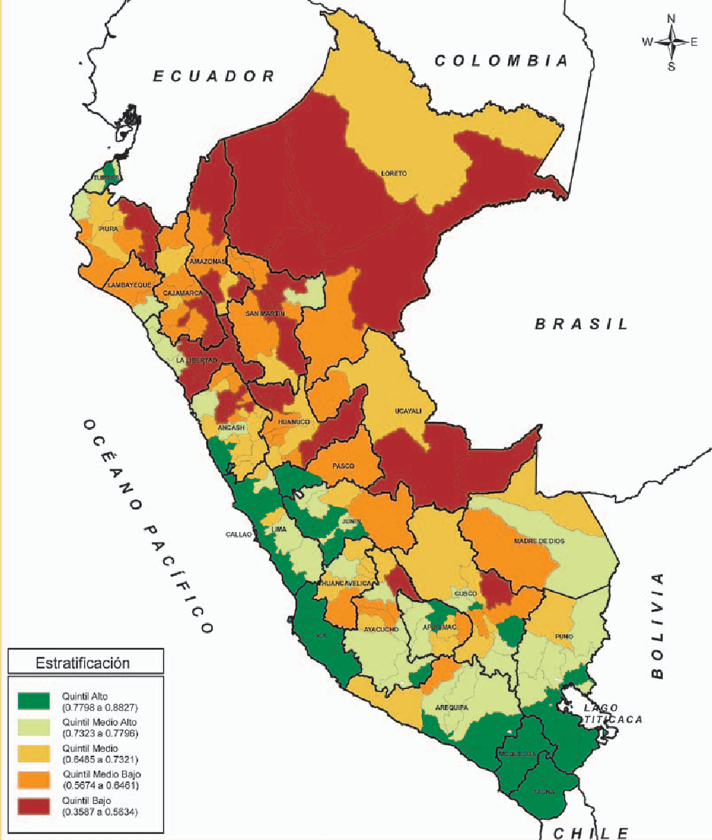
 |  |  | Map | a 3.3
Perú: Índice de densidad del Estado provincial 2007. | Educación RAN 0,7374 - | K POB 27 412 | . % 157 | POB. 100
Tasa de asistencia neta a secundaria de 12 a 16 años

Elaboración: PNUD / Unidad del Informe sobre Desarrollo Humano, P | erú.
con mayor porcentaje de asistencia de jóvenes
de 12 a 16 años a la secundaria— están ubicadas del centro hacia el sur del país. Las 3 provincias de Moquegua, las 5 de Ica y las 4 de Tacna están comprendidas en este primer quintil. Seis de las 13 provincias de Puno, 5 de las 10 de Lima, 4 de las 9 de Junín y 3 de las 8 provincias de Arequipa se hallan también en este segmento.
Por el contrario, el mayor número de provincias ubicadas en el último quintil, aquél con menor porcentaje de asistencia de estudiantes a la

secundaria, se encuentra del centro hacia el norte
del país: en La Libertad (8 de sus 12 provincias), Cajamarca (5 de 13), Loreto (4 de 7), San Martín
(4 de 10), Huánuco (4 de 11), Ancash (4 de 20) y
Amazonas (3 de 7) (véase el gráfico 1).
Las provincias mejor ubicadas y las más rezagadas
Según los datos del Censo del 2007, solo 8 provincias del primer quintil superan el 85% de

Table 20
 |  | M | apa 3.4
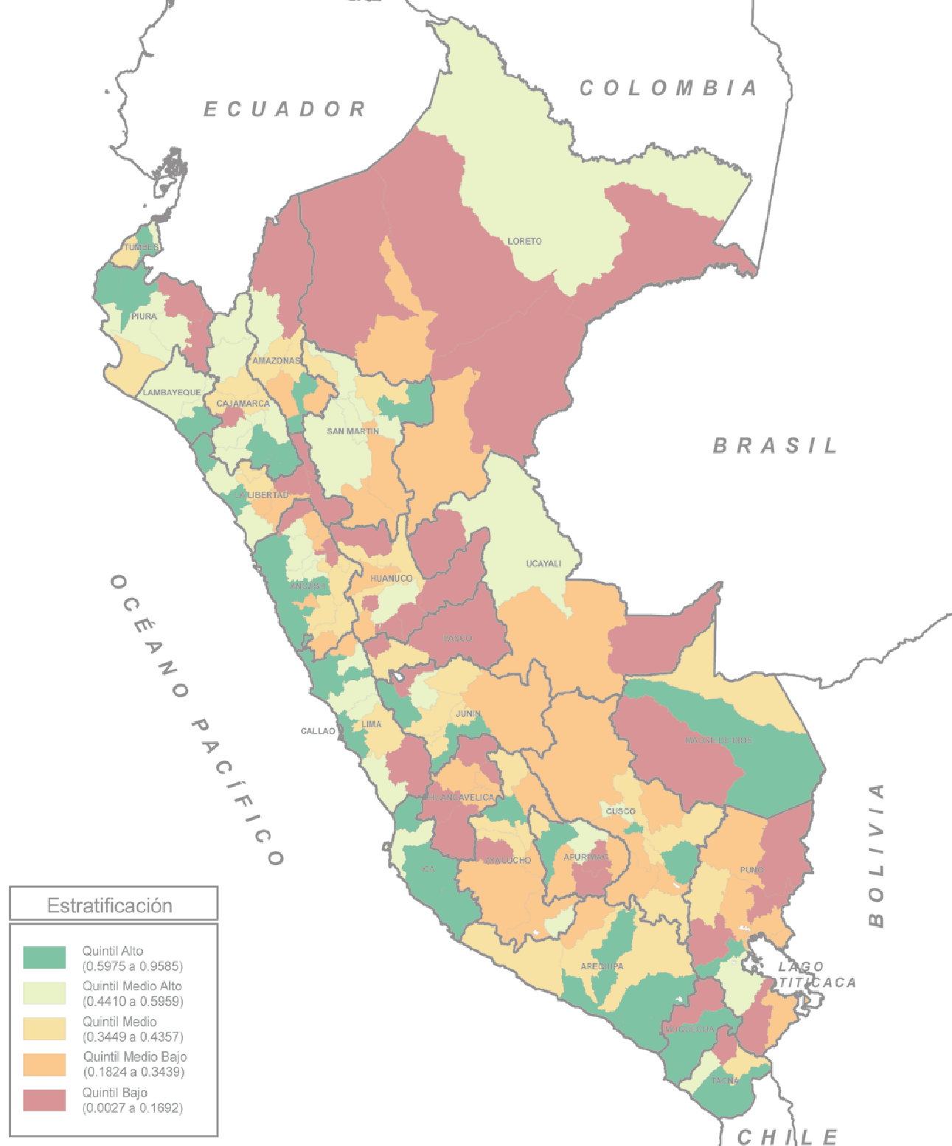 Perú: Índice de densidad del Estado provincial 2007 Saneamiento Porcentaje de viviendas con agua y desagüe 0,6194 | RANK - | POB. 27 412 157 | %POB. 100

Elaboración: PNUD / Unidad del Informe sobre Desarrollo Humano, Perú.

Table 28
agregado, aunque por cierto los déficits no se han
cerrado por completo y siguen siendo altos en muchos puntos del país.
Una lectura provincial de las brechas
Por provincias, las brechas existentes en el país en materia de electrificación, según el Censo del 2007, muestran una marcada concentración
geográfica: el quintil más bajo (39 provincias)
incluye 9 de las 13 provincias de Cajamarca y 7 de las 11 provincias de Huánuco, que, junto con 4 provincias de la sierra de La Libertad, alcanzan a representar más de la mitad del quintil (véase el cuadro 3.21). Si se considera el grupo extremo de las 20 provincias con el más bajo porcentaje de viviendas con electricidad en el país, 6 pertenecen al departamento de Huánuco y 5 al de Cajamarca; adicionalmente, figuran en este
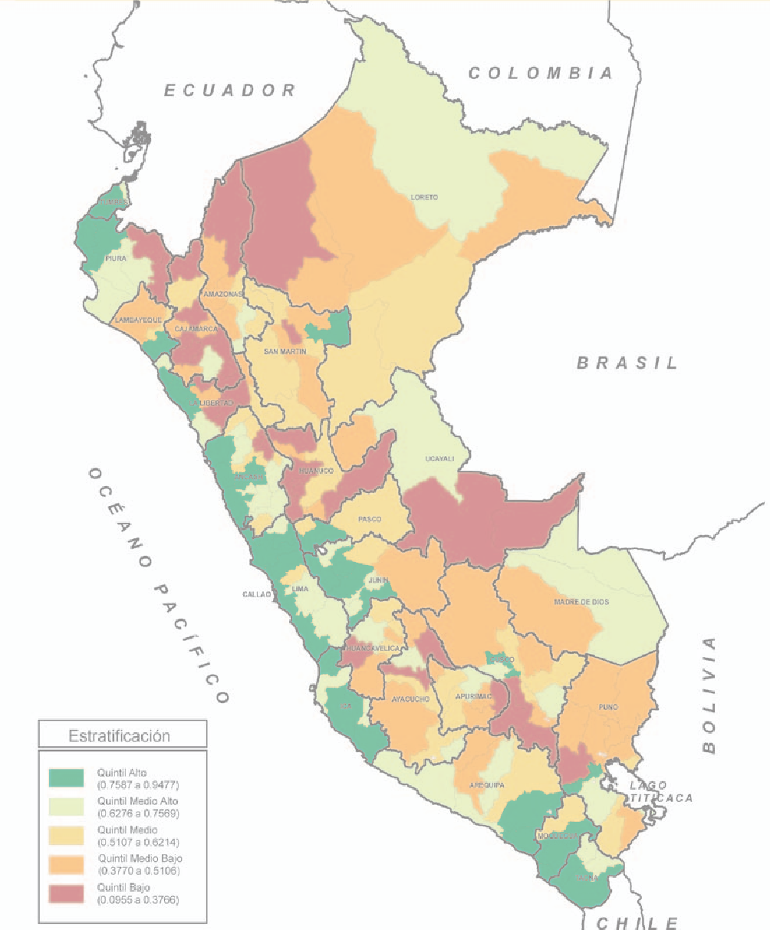
 | Mapa 3.5
Perú: Índice de densidad del Estado provincial 2007 Electrificación RANK POB. % POB. Porcentaje de viviendas con electricidad 0,7409 - 27 412 157 100 Elaboración: PNUD / Unidad del Informe sobre Desarrollo Humano, Perú.

